Dasboard
Divisão de Engajamento
Divisão de Horas de Voluntariado
DASHBOARD VOLUNTARIADO B3 SOCIAL 2020 |  | ANALISE POR TIPO DE VOLUNTARIO |  |  | ANALISE DA DISTRIBUIÇÃO DE HORAS
RESUMO
Total de funcionarios B3 Dez 2020 | 2394
Total interessados | 24
Total N1 | 847
Total N2 | 194
Total N3 | 87
Total N4 | 26
TOTAL ENGAJADOS | 1,154
Total de Horas Realizado | 2,426
Média de horas p/voluntario | 2.06
Total de ações realizadas | 1
Total de participações voluntárias | 1725
Total de beneficiários | calcular em 2021
SUPER ENGAJADOS - + 10 HORAS
 | HORAS
Retirei por proteção de dados

Curva de Amadurecimento de Perfil
 |  | LISTA DE AÇÕES |  |  | CURVA DE AMADURECIMENTO DE PARTICIPAÇÕES VOLUNTARIAS
 |  | AÇÃO | # FUNCIONARIOS | HORAS | Perfil do Voluntario | Numero de pessoas no perfil
 |  | GT Reuniões | 20 | 122 | Adormecido | 2418
 |  | Campanha Doação de Cestas | 931 | 232.75 | Doadores | 847
 |  | Campanha de Indicação | 162 | 81 | Voluntarios Ações Pontuais | 194
 |  | Comite de Seleção Campanha Indicação | 6 | 24 | Mentores | 87
 |  | Ações WHF | 39 | 42 | GT e ações estratégicas | 26
 |  | Generation Turma 1 | 5 | 95
 |  | Generation Turma 2 | 8 | 128 | Tipo de Ação | Numero de participações
 |  | Generation Turma 3 | 15 | 240 | Campanhas doação e indicação | 1440
 |  | Generation Turma 4 | 32 | 512 | Ações pontuais remotas | 113
 |  | Ação Storytelling | 1 | 3 | Ações pontuais presenciais | 48
 |  | Mentoria TCC com IOS | 2 | 15 | Mentorias | 103
 |  | Live Youtube IOS | 1 | 3 | GT | 20
 |  | Live Reciclar | 1 | 2.5 | Tipo de Ação | Total de Horas
Curva de Amadurecimento - Participações Voluntárias
 |  | UNIBES Dia 1 | 1 | 4 | N1 | 319.5
 |  | UNIBES Dia 2 | 7 | 28 | N2 | 541
 |  | UNIBES Dia 3 | 3 | 12 | N3 | 1409
 |  | UNIBES Dia 4 | 3 | 12 | N4 | 146
 |  | UNIBES Dia 5 | 5 | 20
 |  | UNIBES Dia 6 | 3 | 12
 |  | Joule Mentoria | 32 | 320
 |  | Doação de Sangue | 24 | 192
 |  | Bloomberg Python 1 | 1 | 5
 |  | ABCD Entrega de Cestas 1 | 2 | 6
 |  | CEAP Mentoria | 9 | 99
 |  | Live Jaule | 1 | 3
 |  | Sacolinhas de Fim de Ano | 190 | 47.5
 |  | Amigo de Valor - Treinamento | 16 | 24
 |  | Amigo de Valor - Doação | 157 | 39.25
 |  | Ações de Comunicação | 8 | 11.5
 |  | Jaule Treinamento | 40 | 80

Rascunho
Like
Cliques
 |  |  |  | criar tabela de eventos
score=n°hrs c n°participaçaõ
n° categorias por evento

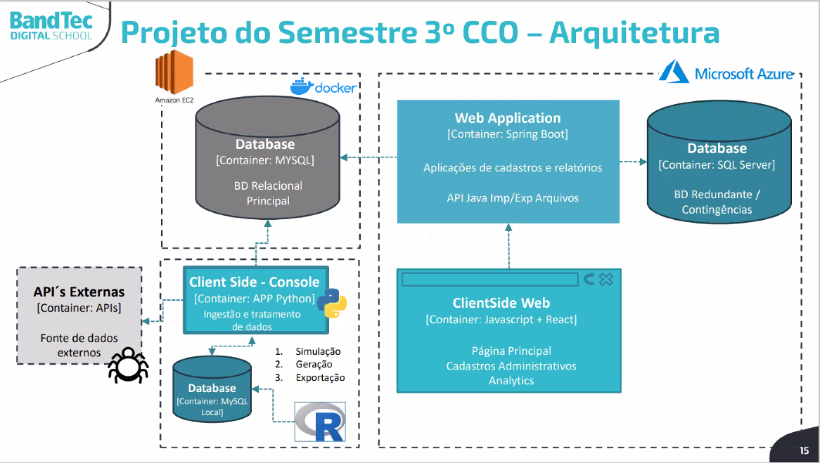

 |  |  |  |  |  |  |  | categoriaxAderencia
 |  |  |  |  |  |  |  | aderenciaxtempo
 |  |  |  |  |  |  |  | comparar anos

 |  |  |  |  |  |  | adicionar data ocmpleto
 |  |  |  |  |  |  | adicionar data de fechamento
 |  |  |  |  |  |  | simular 3 anos atrás

 |  |  |  |  |  |  |  | adicionar qntHrsN1,qntHrsN2,qntHrsN3,qntsHrsN4
 |  |  |  |  |  |  |  | adicionar qntN1,qntN2,qntN3,qntsN4

 |  |  |  |  |  | bloco de geração de dados simulados
 |  |  |  |  |  | "não é só aleatorio, tem q ter sentido a simulação"
 |  |  |  |  |  | também tem que ter um estudos com estes dados simulados, p/ o dashboard no site
 |  |  |  |  |  | Esse bloco é a nossa fonte de dados

 | voluntario | usua1 | 10 |  | evento
 |  | usua1 | 20

